Deckblatt

Tabellen

Gemeldete Arbeitsstellen (Monatszahlen)

Deutschland

Dezember 2020

Hinweise Mindestfallzahlgrenzen
Arbeitsmarktstatistik
Stand: 22.10.2019
Methodische Hinweise zu Mindestfallzahlgrenzen bei Vakanzzeiten von Stellen und bei der Relation Arbeitslose je Stelle
Mindestfallzahlgrenzen aus analytischer Sicht
Bei den von der Statistik der BA präsentierten Daten handelt es sich fast ausschließlich um Vollerhebungen. Eine Vollerhebung bezieht im Gegensatz zu einer Teilerhebung alle statistischen Einheiten der Grundgesamtheit ein. Die Grundgesamtheit ist die Menge aller statistischen Einheiten mit übereinstimmenden Identifikationskriterien. Die Ergebnisse einer Vollerhebung weisen – auf den ersten Blick und in üblicher Betrachtungsweise – keinen Stichprobenzufallsfehler auf und können kleinräumig ausgewertet werden.
Während bei einer Teilerhebung eine Mindestbesetzungszahl vorliegen muss, um repräsentativ für die Grundgesamtheit zu sein, kann man auf Basis einer Vollerhebung theoretisch Aussagen zu jeder Merkmalskombination treffen, unabhängig davon, auf wie viele statistische Einheiten diese Kombination zutrifft. Man kann dann unterscheiden zwischen dem Zählergebnis und statistischen Maßzahlen, wie Durchschnitten, Medianen, Veränderungsraten und Relationen, die auf Basis der Zählergebnisse berechnet werden. Bei statistischen Maßzahlen kann nun auch in einer Vollerhebung die Aussagekraft erheblich eingeschränkt sein. So stellt sich zum Beispiel bei Durchschnittsberechnungen die Frage, ob auch bei kleinen Besetzungszahlen im statistischen Sinne stabile Ergebnisse erzielt werden können und ob die Ergebnisse für eine Berichterstattung auch von der Größenordnung her relevant sind. Passend zu dieser Frage konstatierte der frühere US-Präsident Roosevelt einmal: „… laut Statistik haben ein Millionär und ein Habenichts je eine halbe Million.“ Wenn also der Millionär und der Vermögenslose die einzigen statistischen Einheiten mit übereinstimmenden Identifikationskriterien sind, z. B. weil sie die einzigen Bewohner in einer bestimmten Straße sind, so kann zwar das Durchschnittsvermögen in dieser Straße ermittelt werden (500.000 Geldeinheiten), das Ergebnis dürfte aber weder stabil noch relevant sein. Zum nächsten Erhebungszeitpunkt könnte nämlich der Millionär weggezogen sein und damit das Durchschnittsvermögen um 500.000 Geldeinheiten sinken. Und egal, ob ein oder zwei Bewohner in dieser Straße wohnen, für eine Sozialpolitik dürften die Ergebnisse nicht relevant sein. Anders dürfte es schon aussehen, wenn man Durchschnitte für das ganze Stadtviertel oder gar die ganze Stadt berechnet. Grundsätzlich gilt aber auch hier: je kleiner die Einheit, desto eher sind Ergebnisse „zufällig“ und desto weniger sind die Ergebnisse „systematischer“ Natur (vergleiche hierzu die Ausführungen des Nobelpre
Für bestimmte Bereiche in der Berichterstattung hat die Statistik der BA bereits Mindestbesetzungszahlen als Voraussetzung für die Ermittlung von statistischen Maßzahlen festgelegt. Zu nennen sind hier insbesondere folgende Größen:
Vakanzzeiten von Stellen
Im Rahmen der statistischen Berichterstattung über Berufe werden für Arbeitsstellen Vakanzzeiten ausgewiesen. Vakanzzeiten umfassen die Zeit vom Besetzungstermin bis zur Abmeldung einer Stelle. Es zeigt sich bereits auf der Bundesebene, dass es zahlreiche Berufe mit nur wenigen Arbeitsstellen im Zugang und Abgang gibt. Dieses Problem verschärft sich noch, sobald Auswertungen auf Länder- oder Agenturbezirksebene durchgeführt werden sollen. Erste Analysen hatten gezeigt, dass bei Berufen mit kleineren Besetzungszahlen die Vakanzzeiten beträchtlich vom Durchschnitt abweichen und im Zeitverlauf starken und unsystematischen Schwankungen unterliegen (vgl. hierzu
Methodenbericht der Statistik der BA vom August 2011 „Möglichkeiten und Grenzen einer statistischen Engpassanalyse nach Berufen").
Solche Ergebnisse dürften für handlungsrelevante Aussagen nicht nutzbar sein. Auf Basis von tiefergehenden Analysen kommt die Statistik der BA zu dem Schluss, dass die Stabilität bei einer Besetzungszahl von 60 ein vertretbares Niveau erreichen dürfte.
Die Schwankungsanfälligkeit bei zu kleinen Besetzungszahlen zeigt sich im nachfolgenden Beispiel: Die durchschnittliche abgeschlossene Vakanzzeit von gemeldeten Arbeitsstellen in Bremen für Tätigkeiten im Produktdesign und Kunsthandwerk hat 2012 gegenüber dem Vorjahr deutlich abgenommen (von 67 Tagen auf 39 Tage), um dann im Jahr 2013 auf 76 Tage anzuwachsen. Ein sukzessives Ansteigen der Vakanzzeiten (also ohne Schwankungen) zeigt sich dagegen bei Merkmalskombinationen mit größeren Besetzungszahlen, so z. B. beim Bundesergebnis für Tätigkeiten im Produktdesign und Kunsthandwerk oder beim übergreifenden Bundesergebnis.

Relation Arbeitsloser zu Arbeitsstellen
Auch bei der im Rahmen von Engpassanalysen berechneten Relation Arbeitslose zu Stellen sind bei einer Berücksichtigung von zu wenigen Fällen Stabilitäts- und Relevanzprobleme gegeben. Hier gelten dieselben Mindestbesetzungszahlen wie bei den Vakanzzeiten von Stellen (also 60 Fälle). Aber selbst bei Erfüllung der Mindestbesetzungszahlvorgabe ist bei der Relation Arbeitslose zu Stellen zu beachten, dass für viele Berufe eine tiefe regionale Differenzierung von bestimmten Indikatoren wenig sinnvoll ist, weil die Ausgleichsprozesse überregional erfolgen.
Vergleiche Methodenbericht der Statistik der BA vom August 2011 „Möglichkeiten und Grenzen einer statistischen Engpassanalyse nach Berufen.
Die Schwankungsanfälligkeit bei zu kleinen Besetzungszahlen zeigt sich im nachfolgenden Beispiel: Die Relation Arbeitslose je gemeldeter Arbeitsstelle hat in Bremen für Tätigkeiten im Produktdesign und Kunsthandwerk hat 2012 gegenüber dem Vorjahr deutlich zugenommen (von 17 auf 24), um sich dann im Jahr 2013 auf 20 zu reduzieren. Eine unauffällige Entwicklung (also ohne Schwankungen) zeigt sich dagegen bei Merkmalskombinationen mit größeren Besetzungszahlen, so z. B. beim Bundesergebnis für Tätigkeiten im Produktdesign und Kunsthandwerk oder beim übergreifenden Bundesergebnis.
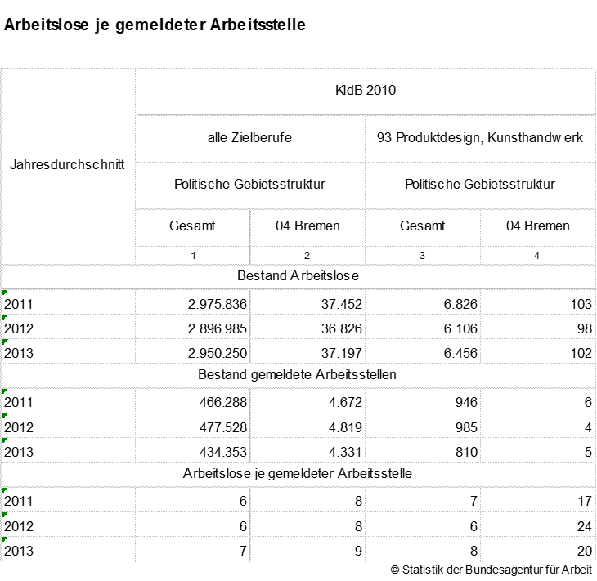

Vorgehensweise bei Standardauswertungen und individuellen Datenwünschen
In Standardauswertungen und -publikationen der Statistik der BA, die Angaben zu Vakanzzeiten und Arbeitslosen-Stellen-Relationen enthalten, werden die oben dargestellten Mindestfallzahlgrenzen berücksichtigt. In dem oben genannten Beispiel würde also über die Tätigkeiten im Produktdesign und Kunsthandwerk für Bremen standardmäßig nicht berichtet werden. Sollten trotz der Einschränkungen der Aussagekraft bei kleinen Besetzungszahlen Auswertungen unterhalb der Mindestfallzahlgrenze erstellt werden, wird in jedem Fall ausgewiesen, wie viele Personen oder Fälle in die Berechnung der statistischen Maßzahl eingeflossen sind. Außerdem wird die so berechnete Maßzahl besonders gekennzeichnet (etwa farblich oder durch Einklammerung).

